Voorblad
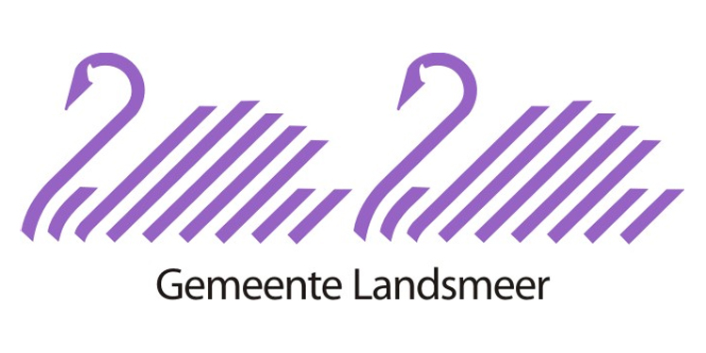
Europese openbare aanbesteding "Inzameling, transport en verwerking huishoudelijke afvalstromen, dienstverlening milieustraat en aanvullende dienstverlening"
05 - Prijsinvulformulier Gewijzigd bij 3e Nota van Inlichtingen d.d. 04-02-2022
Inhoud:
I | Onderdeel I: Inzameling in de wijk en aanvullende dienstverlening
II | Onderdeel II: Beheer en exploitatie milieustraat
 | IIA: Transport en verwerking milieustraat
 | IIB: KCA milieustraat
 | IIC: Beheer en exploitatie milieustraat, incl. bemensing
Inschrijfprijs

